المؤشرات الكلية

سوق العراق للاوراق المالية
جلسة الاثنين 2025/11/24 |  |  |  | تقرير أسعار الأسهم المتداولة واخبار الشركات
الجلسة (210)

الاسهم المتداولة المدرجة و OTC |  |  | 3,271,840,600 |  |  | قيمة الأسهم المتداولة المدرجة و OTC |  | 1,447,349,289 |  |  | صفقات الشركات المدرجة وOTC | 1089
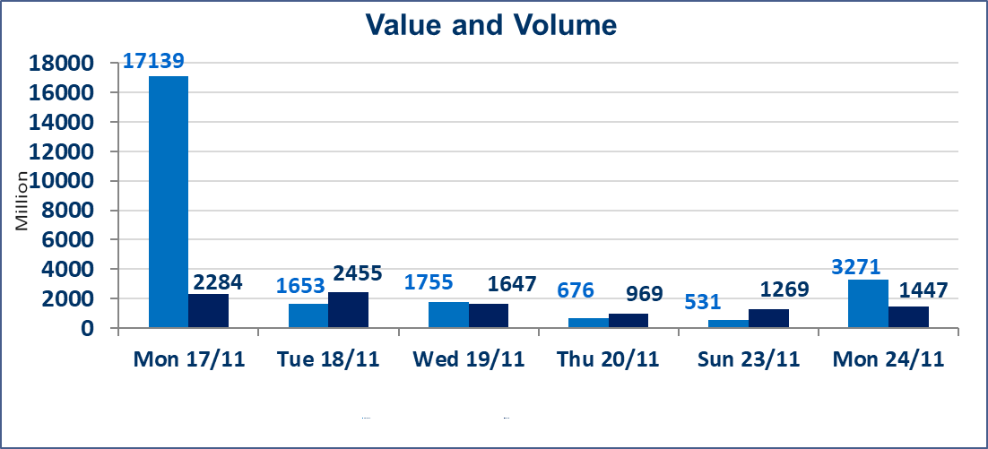
المؤشر60 ISX اليوم | 952.72 |  | نقطة |  |  | المؤشر15 ISX اليوم | 1179.65 | نقطة
المؤشر 60 ISX السابق | 957.04 |  | نقطة |  |  | المؤشر 15 ISX السابق | 1185.64 | نقطة
نسبة التغير | -0.45 |  | % |  |  | نسبة التغير | -0.51 | %
عدد النقاط | -4.32 |  | نقطة |  |  | عدد النقاط | -5.99 | نقطة

الشركات المدرجة | 104 | OTC | 11 | 118 |  | الشركات غير المتداولة المدرجة | 42 | OTC | 9 | 51
الشركات المتداولة | 42 | OTC | 1 | 43 |  | الشركات المرتفعة |  |  | 10
شركات الهيئة العامة |  |  |  | 7 |  | الشركات المنخفضة |  |  | 17
الموقوفة بقرار من هيأة الأوراق المالية |  |  |  | 13
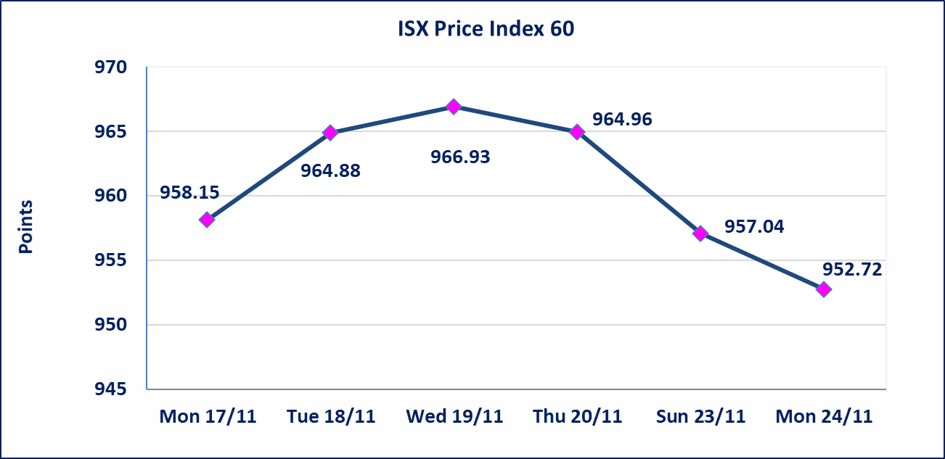

إستبعاد سعر | إستبعاد سعر إغلاق آخر عقد في جلسة اليوم على أسهم شركة المعموره العقارية البالغ (3.810) دينار ليكون (3.840) دينار سعر الاغلاق الحالي .
سندات اعمار الاصدارية الثانية فئة مليون | تم ايقاف التداول على سندات اعمار الاصدارية الثانية فئة (1,000,000) دينار اعتبارا من جلسة الاثنين 2025/11/24 لقرب استحقاق الفائدة نصف سنوية
المدينة السياحية لسد الموصل(HTVM) | اجابة الشركة عن الاحداث الجوهرية يعود السبب الى قرب اجتماع الهئية العامة التي أدت إلى إرتفاع سعر السهم لجلستين بكامل حدود نسبة التغير لجسلتي 11/20 و 2025/11/23.
كوردستان للتامين (NKUI) | تم البدء بعمليات ايداع شهادات اسهم المساهمين لشركة كوردستان الدولي للتامين إعتباراً من جلسة الاحد 2025/11/23 وسيتم اطلاق التداول اعتبارا من جلسة الاحد 2025/12/14 بعد ايداع 5% من رأس المال او بعد مرور (21) يوم من تاريخ بدء الايداع في منصة الشركات غير المدرجة ISX-OTC.
كركوك لانتاج المواد الانشائية (IKFP) | تم البدء بعمليات ايداع شهادات اسهم المساهمين لشركة كركوك لانتاج المواد الانشائية إعتباراً من جلسة الاربعاء 2025/11/19 وسيتم اطلاق التداول اعتبارا من جلسة الخميس 2025/12/11 بعد ايداع 5% من رأس المال او بعد مرور (21) يوم من تاريخ بدء الايداع في منصة الشركات غير المدرجة ISX-OTC.
البادية للتامين (NBAD) | تم البدء بعمليات ايداع شهادات اسهم المساهمين لشركة البادية للتأمين إعتباراً من جلسة الاثنين 2025/11/10 وسيتم اطلاق التداول اعتبارا من جلسة الاثنين 2025/12/1 بعد ايداع 5% من رأس المال او بعد مرور (21) يوم من تاريخ بدء الايداع في منصة الشركات غير المدرجة ISX-OTC.
الحد الأعلى والادنى للتغير في السعر | نسبة التغير في المنصة النظامية (15%)، نسبة التغير في المنصة الثانية (20%)، نسبة التغير في المنصة الثالثة (5%) إرتفاعاً وإنخفاضاً من سعر الاغلاق السابق.
Web site : www.isx-iq.net E-mail : info-isx@isx-iq.net |  |  |  |  | 07834000034 - 07711211522 : ص . ب :3607 العلوية الهاتف |  |  |  |  |  | بغداد /الكرادة/ قرب المسرح الوطني /مجاور مصرف الخليج التجاري

نسبة التغير
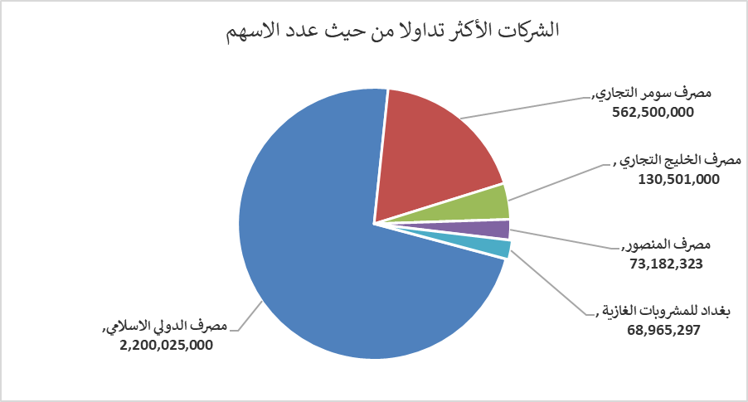
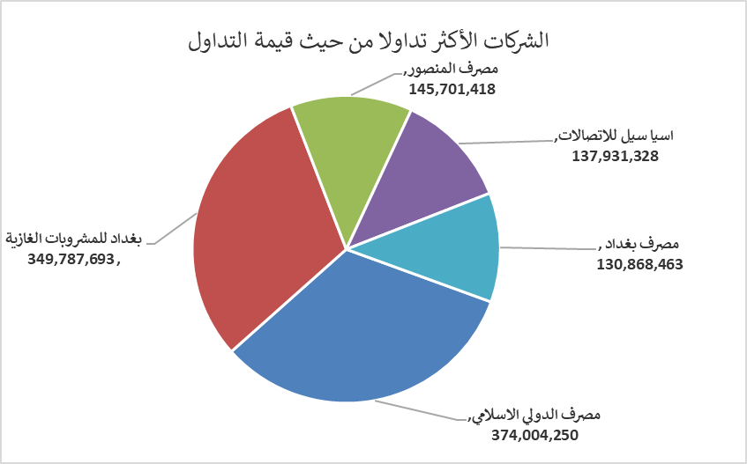
الشركات الأكثر ارتفاعاً وانخفاضاً

نسبة التغير لاسعار الاغلاق الاكثر ارتفاعاً |  |  |  | نسبة التغير لاسعار الاغلاق الاكثر انخفاضاً
اسم الشركة | اغلاق | التغير(%) | الاسهم المتداولة | اسم الشركة | اغلاق | التغير (%) | الاسهم المتداولة
المدينة السياحية لسد الموصل | 16.720 | 14.99 | 18,334 | الصناعات الالكترونية | 1.900 | -5.00 | 1,999,776
بابل للإنتاج الحيواني والنباتي | 8.330 | 14.90 | 812,286 | مصرف الائتمان العراقي | 0.650 | -4.41 | 3,522,500
الامين للاستثمارات العقارية | 2.300 | 6.48 | 11,090,940 | المعمورة العقارية | 3.840 | -4.00 | 5,117,494
مصرف ايلاف الاسلامي | 0.300 | 3.45 | 10,000 | مصرف الخليج التجاري | 0.280 | -3.45 | 130,501,000
الصناعات المعدنية والدراجات | 2.100 | 2.44 | 1,400,000 | المصرف التجاري العراقي الاسلامي | 0.680 | -2.86 | 6,285,000

الشركات الاكثر نشاطا حسب الاسهم المتداولة (حجم التداول) |  |  |  | الشركات الاكثر نشاطا حسب القيمة المتداولة
اسم الشركة | اغلاق | التغير(%) | الاسهم المتداولة | اسم الشركة | اغلاق | التغير (%) | القيمة المتداولة
مصرف الدولي الاسلامي | 0.170 | 0.00 | 2,200,025,000 | مصرف الدولي الاسلامي | 0.170 | 0.00 | 374,004,250
مصرف سومر التجاري | 0.110 | 0.00 | 562,500,000 | بغداد للمشروبات الغازية | 5.070 | -1.36 | 349,787,693
مصرف الخليج التجاري | 0.280 | -3.45 | 130,501,000 | مصرف المنصور | 1.990 | -0.50 | 145,701,418
مصرف المنصور | 1.990 | -0.50 | 73,182,323 | اسيا سيل للاتصالات | 12.980 | -1.29 | 137,931,328
بغداد للمشروبات الغازية | 5.070 | -1.36 | 68,965,297 | مصرف بغداد | 3.570 | 1.13 | 130,868,463

